アカウント作成
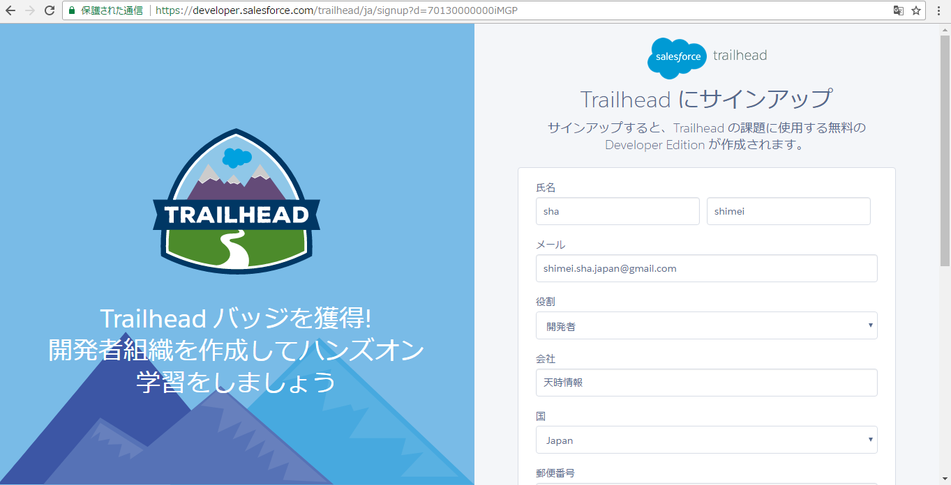

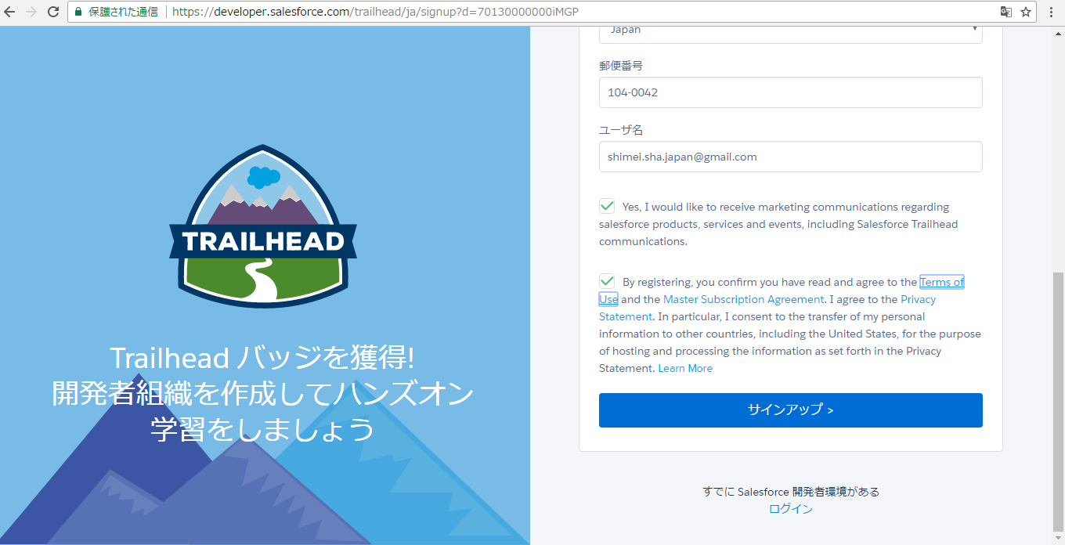

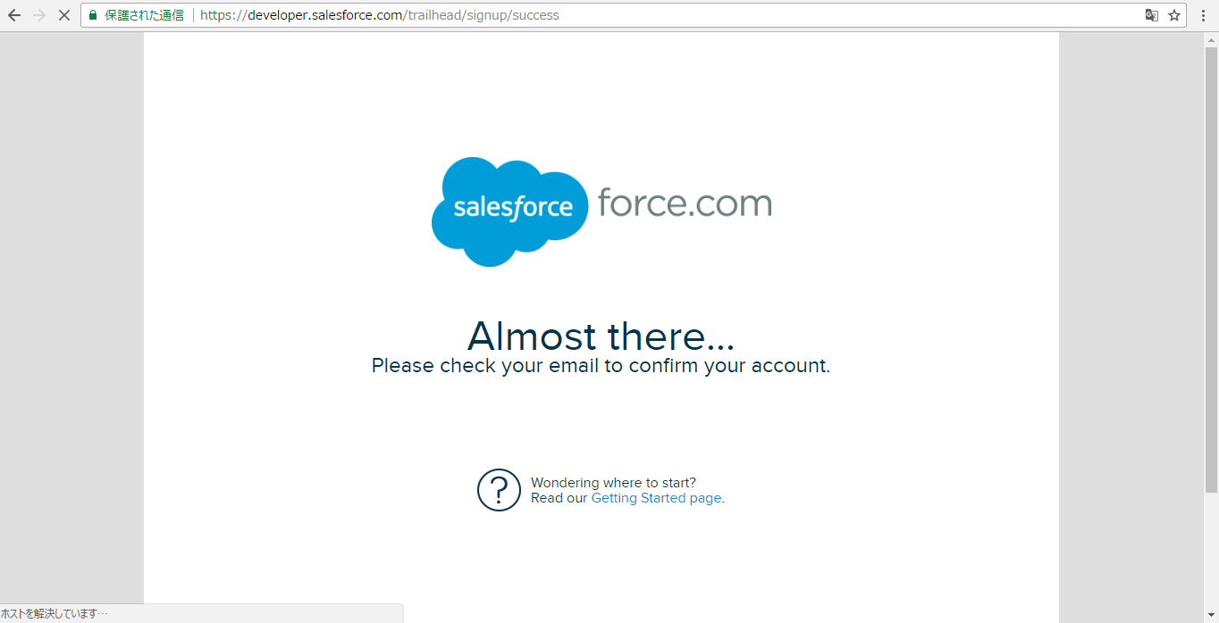

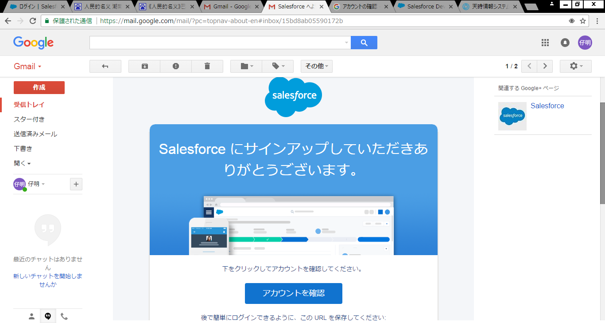

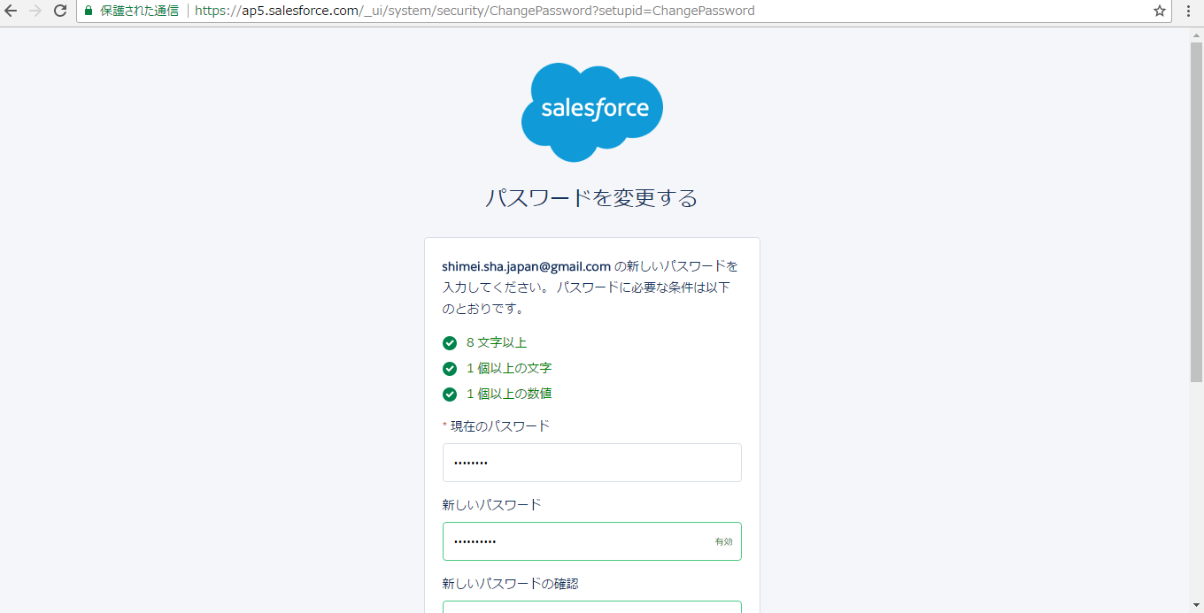

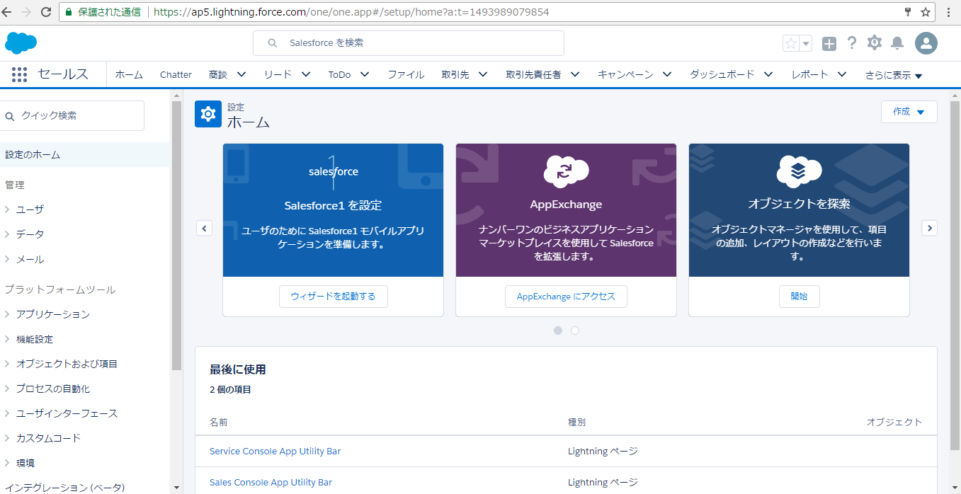

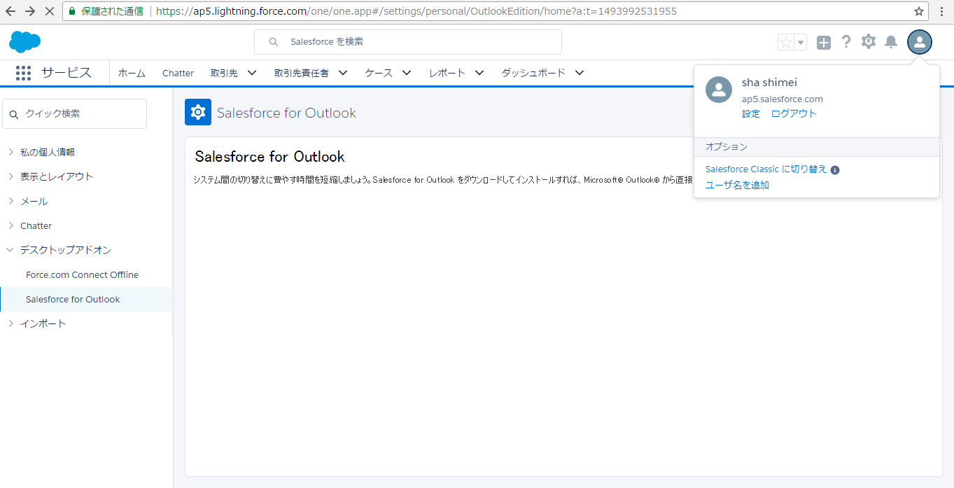

練習
練習１：ユーザの作成練習

 | 本部管理ユーザの作成と代理ログインの設定
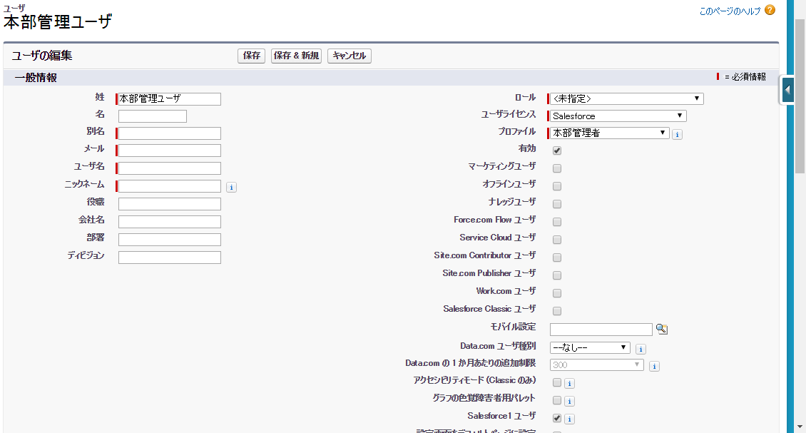

 | 人事ユーザＡの作成と代理ログインの設定

練習２：プロファイル：人事部にて、オブジェクト：「応募者」の項目：「電話番号」を下記の①と②と③のように設定する
①
項目名 |  |  |  |  |  |  | データ型 |  |  |  |  | 参照アクセス権 |  |  | 編集アクセス権
電話番号 |  |  |  |  |  |  | Tel |  |  |  |  | × |  |  | ×

②
項目名 |  |  |  |  |  |  | データ型 |  |  |  |  | 参照アクセス権 |  |  | 編集アクセス権
電話番号 |  |  |  |  |  |  | Tel |  |  |  |  | ● |  |  | ×

③
項目名 |  |  |  |  |  |  | データ型 |  |  |  |  | 参照アクセス権 |  |  | 編集アクセス権
電話番号 |  |  |  |  |  |  | Tel |  |  |  |  | ● |  |  | ●

練習３：階層ロールの設定練習
 | ①ロールの設定
 | CEO
 |  |  | 本部管理ーーー本部管理ユーザ
 |  |  |  |  | 人事－－－人事ユーザＡ

 | ②共有設定
 |  | オブジェクト：「応募者」の「階層を使用したアクセス許可」をチェックする

 | ③人事ユーザＡでログインして、応募者レコードを作成する。本部管理ユーザでログインして、作成されたレコードを参照、編集、削除できるかを確認する。

 | ④人事ユーザＢでログインして、応募者レコードを作成する。本部管理ユーザでログインして、作成されたレコードを参照できないことを確認する。

 | ⑤オブジェクト：「応募者」の「階層を使用したアクセス許可」のチェックを外して、人事ユーザＡで作成されたレコードを見えないことを確認する。

練習４：共有設定と階層ロールの設定練習
 | ①ロールの設定
 | CEO
 |  |  | 本部管理ーーー本部管理ユーザ
 |  |  |  |  | 人事－－－人事ユーザＡ
 |  |  |  |  |  |  |  |  | 人事ユーザＢ

 | ②共有設定
 |  | オブジェクト：「応募者」の「デフォルトの内部アクセス権」を「非公開」にする、「階層を使用したアクセス許可」をチェックする

 | ③人事ユーザＢで作成されたレコードに対して、本部管理ユーザがどの操作ができるかを確認する。

 | ④オブジェクト：「応募者」の「階層を使用したアクセス許可」のチェックを外して、人事ユーザＢで作成されたレコードを見えないことを確認する。

練習５：共有設定と公開グループの設定練習
 | step１：公開グループの作成
 |  | 設定➡管理➡ユーザ管理➡公開グループ
 |  | ・GroupAの作成
 |  |  | 表示ラベル：GroupA
 |  |  | グループ名：GroupA
 |  |  | メンバー：人事ユーザＡと人事ユーザＢ

 |  | ・GroupBの作成
 |  |  | 表示ラベル：GroupB
 |  |  | グループ名：GroupB
 |  |  | メンバー：営業ユーザＡと本部管理ユーザ

 | step２：組織の共有設定
 |  | 設定➡管理➡セキュレティのコントロール➡共有設定
 |  | オブジェクト |  |  |  |  |  | デフォルトの内部アクセス権 |  |  |  |  |  | デフォルトの外部アクセス権 |  |  | 階層を使用したアクセス許可
 |  | 応募者 |  |  |  |  |  | 非公開 |  |  |  |  |  | 非公開 |  |  | FALSE

 | step３：条件に基づく共有ルールの共有ルールの設定
 |  | ：ステータスが「内部決定不採用」の場合、GroupBへ「参照」権限を付与する

 | step４：人事ユーザＡでログインして、応募者のレコードを新規作成する。（ステータスが新規）
 |  | 確認１：営業ユーザＡでログインして、step４で人事ユーザＡが作成したレコードが参照できないこと

 | step５：人事ユーザＡでログインして、応募者のレコードステータスが「内部決定不採用」に変更する
 |  | 確認２：営業ユーザＡでログインして、人事ユーザＡが作成したレコードが参照できる、編集、削除できないこと。
 |  | 確認３：本部管理ユーザでログインして、人事ユーザＡが作成したレコードが参照、編集、削除できること。

 | step６：レコード所有者に基づくの共有ルールの設定
 | ロールが本部管理のユーザが作成したレコードをロールが人事のユーザに参照権を共有する。

 | step７：本部管理ユーザでログインして、応募者のレコードを作成する

 | step８：本部管理ユーザでログインして、応募者のレコードを作成する
 |  | 確認１：人事ユーザＡでログインして、本部管理ユーザが作成したレコードが参照できること。編集、削除できないこと。
 |  | 確認２：人事ユーザＢをロール：人事から削除する。人事ユーザＢでログインして、本部管理ユーザが作成したレコードが参照できないこと。

練習６：ToDoの設定練習
 | 設定➡ビルド➡作成➡ワークフロー➡Tod
 | ①オブジェクト：商談
 | ②任命先：商談 所有者
 | ③状況：任意
 | ④件名：レベルが高い商談
 | ⑤一意の名前：HighLevelOpportuniy
 | ⑥期日：商談: 作成日

練習７：メールテンプレートの設定練習
 | 設定➡管理➡コミュニケーションテンプレート➡メールテンプレート
 | ①テキスト メールテンプレート
 | ②フォルダ：未整理公開テンプレート
 | ③有効：True
 | ④メールテンプレート名：レベルが高い商談
 | ⑤テンプレートの一意の名前：HighLevelOpportuniy
 | ⑥文字コード：日本語(JIS)
 | ⑦件名：商談.商談名＆”がレベルが高い”
 | ⑧中身
 |  | ”フェイズ：”＆商談.ステージ
 |  | ”確度：”＆商談.確角度(%)

練習８：ワークフローの設定練習（「作成されたとき、および編集されるたび」の検証）
 | ①商談オブジェクトにカスタム項目：「担当部店」（テキスト：255）を追加する
 | ②ワークフロー要求：「確度」が25以上の場合、「担当部店」に「Test」を設定する。
 | ③ステップ１：「確度」を25を設定して、担当部店を空で新規作成する
 |  | 確認：「担当部店」の値が「Test」に更新されたこと
 | ④ステップ２：「確度」を20を設定して、担当部店が「Test00」に変更される、保存する
 |  | 確認：「担当部店」の値が「Test00」のままこと
 | ⑤ステップ３：「確度」を25を設定して、保存する
 |  | 確認：「担当部店」の値が「Test」に更新されたこと
 | ⑥ステップ４：担当部店が「Test00」に変更して保存する
 |  | 確認：「担当部店」の値が「Test」に更新されたこと

練習９：ワークフローの設定練習（「作成されたとき、およびその後基準を満たすように編集されたとき」の検証）
 | ①練習８のワークフローを無効する。
 | ②ワークフロー要求：「確度」が25以上の場合、「担当部店」に「Test」を設定する。
 | ③ステップ１：「確度」を25を設定して、担当部店を空で新規作成する
 |  | 確認：「担当部店」の値が「Test」に更新されたこと
 | ④ステップ２：「確度」を20を設定して、担当部店が「Test00」に変更される、保存する
 |  | 確認：「担当部店」の値が「Test00」のままこと
 | ⑤ステップ３：「確度」を25を設定して、保存する
 |  | 確認：「担当部店」の値が「Test」に更新されたこと
 | ⑥ステップ４：担当部店が「Test00」に変更して保存する
 |  | 確認：「担当部店」の値が「Test00」で更新されたこと

練習１０：ワークフローの設定練習（Todoの作成検証）
 | 商談フェズが”Closed Won”の場合、練習６のTodoを作成する

練習１１：ワークフローの設定練習（メールアラートの作成検証）
 | 商談フェズが”Proposal/Price Quote”の場合、練習７のメールテンプレートをアラートとして「本部管理ユーザ」へ送信する

練習１２：承認プロセス：経費申請

 | １：要件
 | 従業員が経費の承認をマネージャに申請するように義務付けている場合に、このプロセスを Salesforce で自動化できます。
 | 次の例では、本社の全従業員を対象とした 2 ステップの経費承認プロセスを作成します。
 | ここでは、5,000 円未満の経費は自動的に承認され、5,000 円以上の経費はマネージャの承認を義務付け、
 | さらに 500,000 円を超える経費については 2 人の VP からの承認を義務付けるように指定します。
 | この例では、並列承認プロセスおよび [それ以外の場合] オプションを使用します。

 | ２：準備
 | ①オブジェクトの準備
 | 表示ラベル：経費申請 |  |  |  |  |  |  |  |  |  | オブジェクト名：ExpenseApplication
 | ラベル |  |  |  |  |  |  |  |  | ＡＰＩ名 |  |  | データ型 |  |  | 文字数 | 備考
 | 金額 |  |  |  |  |  |  |  |  | Amount |  |  | 通貨
 | 説明 |  |  |  |  |  |  |  |  | Comment |  |  | テキスト |  |  | 255
 | 状況 |  |  |  |  |  |  |  |  | Status |  |  | 選択リスト |  |  |  | 未申請、申請済、承認済、却下
 | 開始日 |  |  |  |  |  |  |  |  | StartDate |  |  | 日付
 | 終了日 |  |  |  |  |  |  |  |  | EndDate |  |  | 日付
 |  |  | 経費申請のタブを作成する。
 |  |  | プロファイル：人事部と本部管理者に、オブジェクトの参照、更新、作成、削除権限を付与する。
 |  |  | ページレイアウトに承認申請ボタンを追加する。

 | ② | メールテンプレート
 |  | 承認申請時、承認者へのメールテンプレート
 |  | 最終承認時、申請者への経費承認時メール

 | ３：承認プロセスの作成
 |  | ・承認プロセスの開始条件：「現在のユーザ: プロファイル 次の文字列と一致する 人事部」を設定します。

 |  | ・承認者の選択：[マネージャ] 項目を選択します

 |  | ・通知テンプレート：上記②に作成されたメールテンプレート

 |  | ・承認ページレイアウト

 |  | ・申請者：レコード所有者

 | ４：承認ステップの作成
 |  | 次の 2 つの承認ステップを作成します。
 |  |  | 「ステップ 1: マネージャの承認」ステップを作成し、次のように指定します。
 |  |  |  | ・ステップの名前：ステップ 1
 |  |  |  | ・開始条件：[経費: [金額] >＝ 5000] に設定します。
 |  |  |  | ・[自動的に承認者に割り当てる] オプションで、申請したユーザのマネージャを選択します。

 |  |  | 「ステップ 2: 最終承認」ステップを作成し、次のように指定します。
 |  |  |  | ・ステップの名前：ステップ ２
 |  |  |  | ・開始条件：[経費: [金額] >＝ 500000] に設定します。
 |  |  |  | ・[自動的に承認者に割り当てる] を選択し、システム管理者を選択します。

 | ５：アクションの追加
 |  | 申請時：状況が「申請済」に更新する

 |  | 最終承認時：状況が「承認済」に変更する
 |  |  |  |  |  | 申請者への経費承認時メール

 |  | ステップ１で却下の場合：状況が「却下」に変更する

Sheet1
